问题
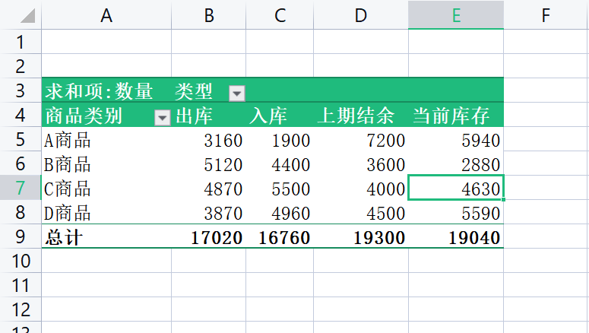
 |  | 课后小练习

任务：
 | 根据“上期结余”、“出库”、“入库”数量计算“当前库存”，公式为“当前库存=上期结余+入库-出库”。
 | 完成效果如下图所示。

